1. Instrucciones
Instrucciones

 | Esta herramienta acompaña a la Guía de adaptación al cambio climático para organizaciones - Resiliencia como ventaja competitiva y tiene como objetivo facilitar el análisis de la vulnerabilidad de las organizaciones frente al cambio climático para lo que reproduce el esquema metodológico que se detalla en la guía

 | Fuentes de información. Consiste en una tabla con distintos elementos sobre los que habrá que recopilar información para llevar a cabo el análisis. Se incluyen las fuentes y algunos comentarios que pueden ser de utilidad. Las fuentes disponibles no se limitan a las incluidas aquí, sino que con este listado preliminar se pretende ayudar a localizar fuentes fiables y actualizadas.

0,5
 | Tablas guía. Incluye algunos ejemplos que sirven de guía para completar las tablas que conforman el análisis (vulnerabilidad y riesgo). Además, algunas de ellas alimentan los desplegables que se han dispuesto en el resto de pestañas y que facilita la tarea.

 | Contexto de la organización. Se trata del espacio donde hacer un primer análisis sobre los aspectos conocidos de la organización y que será de importancia para completar el resto de apartados: localización, tipo de actividad, ubicación próxima a puntos críticos desde la perspectiva de la vulnerabilidad frente al cambio climático, registro histórico de eventos en esa localización, etc.

 | Vulnerabilidad. Siguiendo el esquema de sensibilidad x exposición, se han incluido 5 tablas para rellenar:

 | Tabla A1. Sensibilidad
 | El primer paso es completar la tabla de los 4 componentes que conforman las organizaciones (activos in-situ, inputs, outputs y transporte). Dividirlo en estas 4 partes solo tiene como objetivo poder reflexionar sobre todos los elementos que forman parte de la organización. En caso de que alguno no aplique, no se rellena y no altera el resultado final del análisis.

 | Tabla B1. Exposición
 | El segundo paso es rellenar esta tabla de exposición donde se seleccionarán las variables climáticas/amenazas que tengan lugar (ahora y/o en el futuro) donde está ubicada la organización. Para ello se dispone de un desplegable que puede ayudar en esta tarea. Las otras dos columnas corresponden al clima actual y la tendencia del futuro, respecto a las variables identificadas. Para completar esta parte son de utilidad las fuentes de información incluidas en la pestaña con el mismo nombre.

 | Tabla A2. Sensibilidad
 | Para completar este tercer paso, simplemente hay que dar una valoración a los 4 componentes (activos in-situ, inputs, etc.) para lo que hay un desplegable en cada columna que contiene este rango (baja, media, alta) y habrá que elegir el valor más alto de cada fila y escribirlo en la última columna. En cuanto a la columna de las variables climáticas, aparecerán automáticamente las que se hayan seleccionado en la tabla B1.

 | Tabla B2. Exposición
 | De forma similar a la anterior, con ayuda del desplegable, hay que completar la valoración del clima actual y futuro para cada variable seleccionada y completar en la última columna cuál es el valor más alto. De nuevo, estas aparecerán de forma automática.

 | Tabla C. Vulnerabilidad
 | Esta última tabla representa el resultado de la relación entre la sensibilidad y la exposición. Se completa de forma automatizada en función de las variables/amenazas seleccionadas, los valores más altos designados a la sensibilidad y a la exposición (que se han completado en las tablas A2 y B2 respectivamente) y en función de estos valores se obtiene el resultado de la vulnerabilidad para cada variable.

 | Riesgo. Una vez analizada la vulnerabilidad el siguiente bloque a completar es el del nivel de riesgo frente a las distintas variables/amenazas climáticas.

 | Tabla D1. Identificación de impactos
 | Esta primera tabla se completa con las variables seleccionadas en la parte de vulnerabilidad (aparecen directamente) y, para el resto de pestañas, hay desplegables que pueden servir de guía. Estas columnas son: la tendencia de las variables climáticas, los posibles impactos y los potenciales receptores de dichos impactos. Esta información sirve para completar la siguiente tabla, puesto que aporta contexto a la hora de pensar en la probabilidad de que una variable/amenaza tenga lugar y la magnitud de esta teniendo en consideración los impactos y los receptores.

 | Tabla D2. Evaluación del riesgo
 | Este es el último paso, donde es necesario completar las columnas de probabilidad y magnitud (cuentan con desplegable). Las variables aparecerán de forma automática en función de las elegidas en la pestaña de vulnerabilidad y el riesgo se calculará en base a los valores indicados en la probabilidad y magnitud.

 | Resumen. Esta pestaña es la última y contiene una tabla a modo de resumen donde irán apareciendo los resultados tanto de la vulnerabilidad como del riesgo de forma que con un golpe de vista se pueda identificar los valores más altos y proponer medidas en consecuencia.

5. Vulnerabilidad
 | Vulnerabilidad

 | vulnerabilidad = sensibilidad x exposición

 | sensibilidad |  |  |  |  |  |  | exposición

Tabla A1 | componentes |  |  |  |  |  | Tabla B1 | variables climáticas (desplegable) | clima actual | clima futuro (tendencia)
 | activos in-situ | comprende los procesos necesarios para el funcionamiento de la organización |  |  |  |  | 1
 | inputs | los recursos necesarios para el funcionamiento de la organización |  |  |  |  | 2
 | outputs | el producto que ofrecen las organizaciones |  |  |  |  | 3
 | transporte | formas de llegar a la organización y las infraestructuras necesarias |  |  |  |  | 4
 |  |  |  |  |  |  | 5
 |  |  |  |  |  |  | 6
 |  |  |  |  |  |  | 7
 |  |  |  |  |  |  |  | [En caso de necesitar más filas, insertar nueva fila y arrastrar desde la última con datos - fila 7 -]

 |  | valoración sensibilidad |  |  |  |  |  |  | valoración exposición
Tabla A2 | variables climáticas | activos in-situ (desplegable) | inputs (desplegable) | outputs (desplegable) | transporte (desplegable) | valor más alto | Tabla B2 | variables climáticas | clima actual (desplegable) | clima futuro (desplegable) | valor más alto
1 | 0 |  |  |  |  |  | 1 | 0
2 | 0 |  |  |  |  |  | 2 | 0
3 | 0 |  |  |  |  |  | 3 | 0
4 | 0 |  |  |  |  |  | 4 | 0
5 | 0 |  |  |  |  |  | 5 | 0
6 | 0 |  |  |  |  |  | 6 | 0
7 | 0 |  |  |  |  |  | 7 | 0
 | [En caso de necesitar más filas, insertar nueva fila y arrastrar desde la última con datos - fila 7 -] |  |  |  |  |  |  | [En caso de necesitar más filas, insertar nueva fila y arrastrar desde la última con datos - fila 7 -]

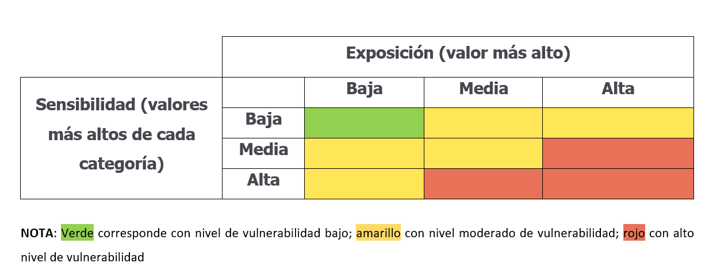
 | vulnerabilidad

Tabla C | variables climáticas | sensibilidad | exposición | vulnerabilidad
1 | 0 | 0 | 0 | #N/A
2 | 0 | 0 | 0 | #N/A
3 | 0 | 0 | 0 | #N/A
4 | 0 | 0 | 0 | #N/A
5 | 0 | 0 | 0 | #N/A
6 | 0 | 0 | 0 | #N/A
7 | 0 | 0 | 0 | #N/A
 | [En caso de necesitar más filas, insertar nueva fila y arrastrar desde la última con datos - fila 7 -]

6. Riesgo
 | Riesgo

 | riesgo = probabilidad del impacto x magnitud de las consecuencias

 | identificación de impactos

Tabla D1 | variables climáticas | tendencia variables climáticas (desplegable) | posibles impactos (desplegable) | receptores (desplegable)
1 | 0
2 | 0
3 | 0
4 | 0
5 | 0
6 | 0
7 | 0
 | [En caso de necesitar más filas, insertar nueva fila y arrastrar desde la última con datos - fila 7 -]

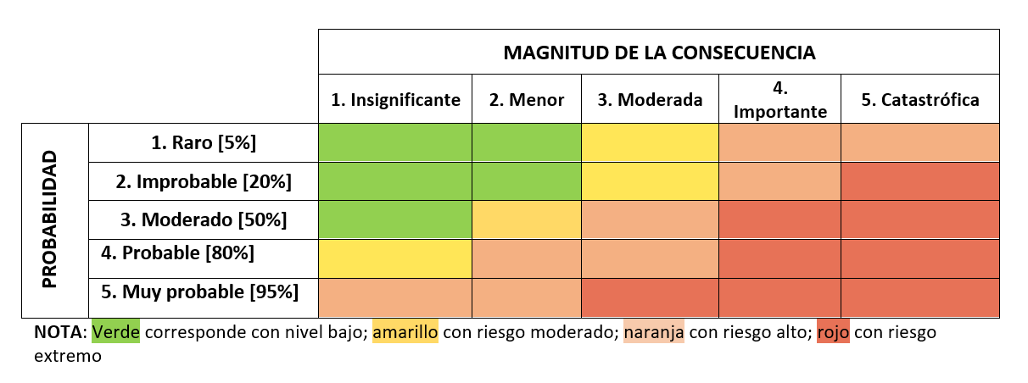
 | evaluación del riesgo

Tabla D2 | variable climática | probabilidad (desplegable) | magnitud (desplegable) | riesgo
1 | 0 |  |  | #N/A
2 | 0 |  |  | #N/A
3 | 0 |  |  | #N/A
4 | 0 |  |  | #N/A
5 | 0 |  |  | #N/A
6 | 0 |  |  | #N/A
7 | 0 |  |  | #N/A
 | [En caso de necesitar más filas, insertar nueva fila y arrastrar desde la última con datos - fila 7 -]

